接龙表
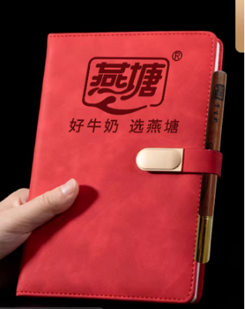
2026春季横石水中心幼儿园教职工巴氏鲜奶补贴订购申请表（20份起送，特殊申请除外
本学期订购一份100盒，赠送1本笔记本+1支花梨木圆珠笔
序号 | 职工姓名 | 联系电话 | 订购种类（打√） |  | 订购份数（100盒/210元） |  | 备注
 |  |  | 鲜奶（ ） 保质期7天 | 乳酸（ ） 保质期15天 | 市场原价 （3.5元/盒） | 职工优惠价6折购 （2.1元/盒） | 如果二个打√就各50支 | 收款情况
1 | 龙益花 | 13425259614 |  | ☑️ | 350 | 210 |  | 3.22 已收款
2 | 龙益花 | 13425259614 | √ | ☑️ | 350 | 210
3 | 张秀美 | 13415206850 | √ |  | 350 | 210 |  | 3.23 已收款
4 | 黄康连 | 13660491734 | ☑️ |  | 350 | 210 |  | 3.22 已收款
5 | 黄康连 | 13660491734 | ☑️ |  | 350 | 210
6 | 林九敏 | 15767562150 |  | √ | 350 | 210 |  | 3.22 已收款
7 | 林九敏 | 15767562150 | √ |  | 350 | 210
8 | 张莉霞 | 13553304126 |  | ✅ | 350 | 210 | 3.23通知改鲜、酸各半 | 3.22 已收款
9 | 龙永兰 | 13727197861 |  | ✅ | 350 | 210 |  | 3.22 已收款
10 | 李秀群 | 15811737533 | ✓ |  | 350 | 210 |  | 3.22 已收款
11 | 王丽群 | 13242379887 | ✔️ |  | 350 | 210 |  | 3.29 已收款
12 | 王丽群 | 13242379887 |  | ✔️ | 350 | 210
13 | 李早娣 | 13360550699 | √ | √ | 350 | 210 |  | 3.22 已收款
14 | 林娇足 | 15992092978 |  | √ | 350 | 210 |  | 3.23 已收款
15 | 谢晋丽 | 13435262392 | √ |  | 350 | 210 |  | 3.22 已收款
16 | 谢晋丽 | 13435262392 |  | √‘ | 350 | 210
19 |  |  |  |  | 350 | 210
20 |  |  |  |  | 350 | 210
21 |  |  |  |  | 350 | 210
22 |  |  |  |  | 350 | 210
23 |  |  |  |  | 350 | 210
24 |  |  |  |  | 350 | 210
25 |  |  |  |  | 350 | 210
26 |  |  |  |  | 350 | 210
27 |  |  |  |  | 350 | 210
28 |  |  |  |  | 350 | 210
29 |  |  |  |  | 350 | 210
30 |  |  |  |  | 350 | 210
31 |  |  |  |  | 350 | 210
32 |  |  |  |  | 350 | 210
33 |  |  |  |  | 350 | 210
34 |  |  |  |  | 350 | 210
35 |  |  |  |  | 350 | 210
36 |  |  |  |  | 350 | 210
37 |  |  |  |  | 350 | 210
38 |  |  |  |  | 350 | 210
39 |  |  |  |  | 350 | 210

